상품제안서
트로이카 A5 다이어리 | 상품코드: S05235

 |  |  |  |  |  |  | 02-713-8555 | www.synergygift.co.kr
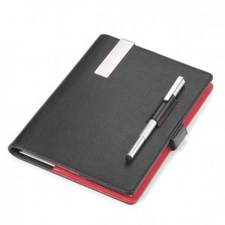

【상세/제작정보】 | A5 사이즈 리필가능한 노트와 스타일러스 기능 볼펜이 포함된, 마그네틱 방식 다이어리

【인쇄/포장옵션】 | 레이저 / 포장지포장

【공급단가】 | 수량 | 5~ | 30~ | 50~ | 100~ | 500~
*VAT별도 | 단가 | 106,770원 | 102,820원 | 98,860원 | 94,910원 | 92,540원

【상품 URL】 | https://www.synergygift.co.kr:443/src/goods_detail.php?gdno=7459

